配布している用紙について
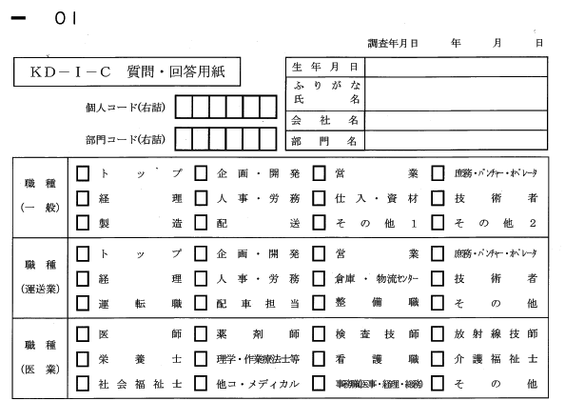

集計するにあたり、個人情報だけではなく、属性情報の記入をしてもらいます。
現状は紙に選択肢が決め打ちで記入されているため、組織構造が違う会社や業種が異なる会社では、運用で回避しています。

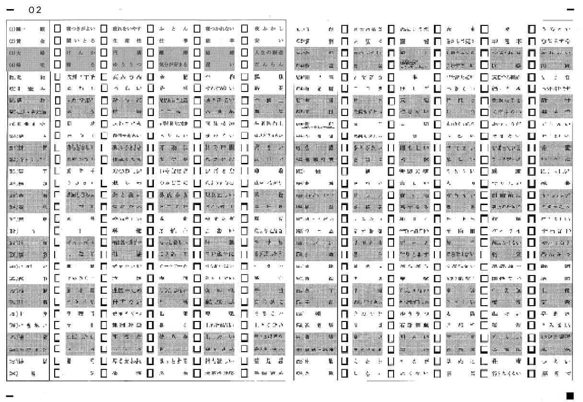

左側に名詞、右側に関連キーワードを5つ載せています。
どのキーワードが今の気持ちに一番近いかを選択し、「✓」をつけてもらいます。
実施者に余計なことを考えさせないよう、一定のペースで読み上げる、読み上げ者を１人設け、１問あたり９秒程で回答してもらうようにしています。

